OrjDuyAna
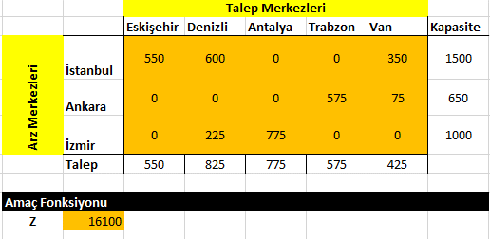
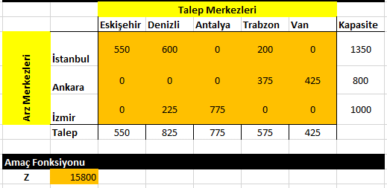
 |  |  |  |  |  |  |  | Duyarlılık Analizi Yapalım: Önce İstanbul kapasitesini 2000, sonra Ankara kapasitesini 800 yaparak analiz yapalım
Orijinal Çözüm |  |  |  |  |  |  |  | Durum-1: Istanbul kapasitesi:2000 olursa ne olur? |  |  |  |  |  |  |  | Durum-2: Ankara kapasitesi:800 olursa ne olur?
 |  | Talep Merkezleri |  |  |  |  |  |  |  | Talep Merkezleri |  |  |  |  |  |  |  | Talep Merkezleri
 |  | Eskişehir | Denizli | Antalya | Trabzon | Van | Kapasite |  |  | Eskişehir | Denizli | Antalya | Trabzon | Van | Kapasite |  |  | Eskişehir | Denizli | Antalya | Trabzon | Van | Kapasite
Arz Merkezleri | İstanbul | 2 | 4 | 6 | 10 | 15 | 1500 | Arz Merkezleri | İstanbul | 2 | 4 | 6 | 10 | 15 | 2000 | Arz Merkezleri | İstanbul | 2 | 4 | 6 | 10 | 15 | 1500
 | Ankara | 1 | 3 | 5 | 8 | 13 | 650 |  | Ankara | 1 | 3 | 5 | 8 | 13 | 650 |  | Ankara | 1 | 3 | 5 | 8 | 13 | 800
 | İzmir | 4 | 1 | 2 | 13 | 17 | 1000 |  | İzmir | 4 | 1 | 2 | 13 | 17 | 1000 |  | İzmir | 4 | 1 | 2 | 13 | 17 | 1000
 | Talep | 550 | 825 | 775 | 575 | 425 | 3150 |  | Talep | 550 | 825 | 775 | 575 | 425 | 3150 |  | Talep | 550 | 825 | 775 | 575 | 425 | 3150

Kısıtlar |  |  |  |  |  |  |  | Kısıtlar |  |  |  |  |  |  |  | Kısıtlar
 |  | Talep Merkezleri |  |  |  |  |  |  |  | Talep Merkezleri |  |  |  |  |  |  |  | Talep Merkezleri
 |  | Eskişehir | Denizli | Antalya | Trabzon | Van | Kapasite |  |  | Eskişehir | Denizli | Antalya | Trabzon | Van | Kapasite |  |  | Eskişehir | Denizli | Antalya | Trabzon | Van | Kapasite
Arz Merkezleri | İstanbul | 550 | 600 | 0 | 200 | 0 | 1350 | Arz Merkezleri | İstanbul |  |  |  |  |  | 0 | Arz Merkezleri | İstanbul |  |  |  |  |  | 0
 | Ankara | 0 | 0 | 0 | 375 | 425 | 800 |  | Ankara |  |  |  |  |  | 0 |  | Ankara |  |  |  |  |  | 0
 | İzmir | 0 | 225 | 775 | 0 | 0 | 1000 |  | İzmir |  |  |  |  |  | 0 |  | İzmir |  |  |  |  |  | 0
 | Talep | 550 | 825 | 775 | 575 | 425 |  |  | Talep | 0 | 0 | 0 | 0 | 0 |  |  | Talep | 0 | 0 | 0 | 0 | 0

Amaç Fonksiyonu |  |  |  |  |  |  |  | Amaç Fonksiyonu |  |  |  |  |  |  |  | Amaç Fonksiyonu
Z | 15800 |  |  |  |  |  |  | Z | 0 |  |  |  |  |  |  | Z | 0

